Take All
 |  |  |  |  |  |  |  |  | 13661 |  | € 1,844,235.00
IMAGE | FIT | COLOR | REF# | S | M | L | XL | XXL | TOTAL | RRP | TOTAL RRP | HS CODE | MADE IN
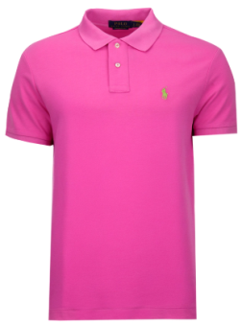 | CUSTOM SLIM FIT | PINK | 710937293033 | 221 | 407 | 633 | 620 | 409 | 2290 | € 135.00 | € 309,150.00 | 610910000000 | VIETNAM
 |  |  | EAN # | 3615738825206 | 3615738825190 | 3615738825183 | 3615738825213 | 3615738825237
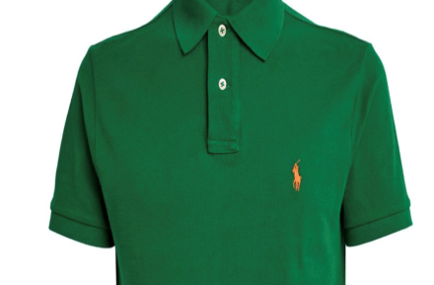 | CUSTOM SLIM FIT | GREEN | 710937293015 | 229 | 409 | 628 | 625 | 431 | 2322 | € 135.00 | € 313,470.00 | 610910000000 | VIETNAM
 |  |  | EAN # | 3616536718943 | 3616536715454 | 3616536720359 | 3616536713078 | 3616536716581
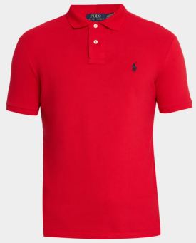 | CUSTOM SLIM FIT | RED | 710666998003 | 216 | 309 | 513 | 638 | 416 | 2092 | € 135.00 | € 282,420.00 | 610910000000 | BANGLADESH
 |  |  | EAN # | 3603759897876 | 3603759897883 | 3603759897890 | 3603759897906 | 3603759897913
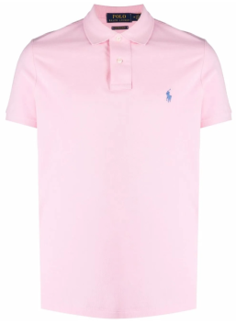 | CUSTOM SLIM FIT | LIGHT PINK | 710782592033 | 205 | 416 | 620 | 629 | 412 | 2282 | € 135.00 | € 308,070.00 | 610910000000 | VIETNAM
 |  |  | EAN # | 3615739771649 | 3615739771632 | 3615739771625 | 3615739771656 | 3615739771670
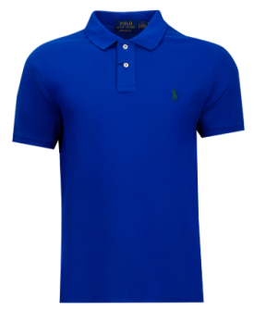 | CUSTOM SLIM FIT | BLUE | 710675974112 | 215 | 428 | 641 | 648 | 423 | 2355 | € 135.00 | € 317,925.00 | 610910000000 | TURKEY
 |  |  | EAN # | 3616413891912 | 3616413891905 | 3616413891899 | 3616413891929 | 3616413891943
 |  |  | EAN # | 3616536309042 | 3616536314039 | 3616535938588 | 3616536311922 | 3616536307284
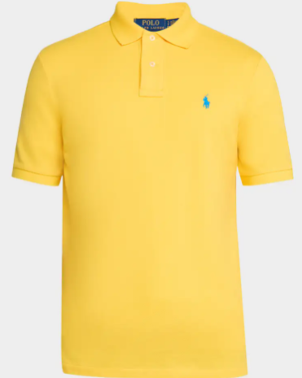 | CUSTOM SLIM FIT | YELLOW | 710937293045 | 216 | 427 | 632 | 631 | 414 | 2320 | € 135.00 | € 313,200.00 | 610910000000 | VIETNAM
 |  |  | EAN # | 3616851698913 | 3616851697558 | 3616851697367 | 3616851696100 | 3616851695011

